상품제안서
삼성 MUF-AB USB메모리 | 상품코드: F14366

 |  |  |  |  |  |  | 02-412-0044 | www.easy1.co.kr
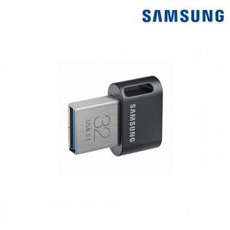

【상세/제작정보】

【인쇄/포장옵션】 | 레이저 / 포장지포장

【공급단가】 | 수량 | 50~ | 100~ | 300~ | 500~ | 1,000~
*VAT별도 | 64G | 18,900원 | 18,200원 | 17,500원 | 16,800원 | 16,380원
 | 128G | 31,050원 | 29,900원 | 28,750원 | 27,600원 | 26,910원
 | 256G | 54,130원 | 52,130원 | 50,120원 | 48,120원 | 46,910원

【상품 URL】 | https://dev.easy1.co.kr:443/src/goods_detail.php?gdno=14366

